Victor Yañez
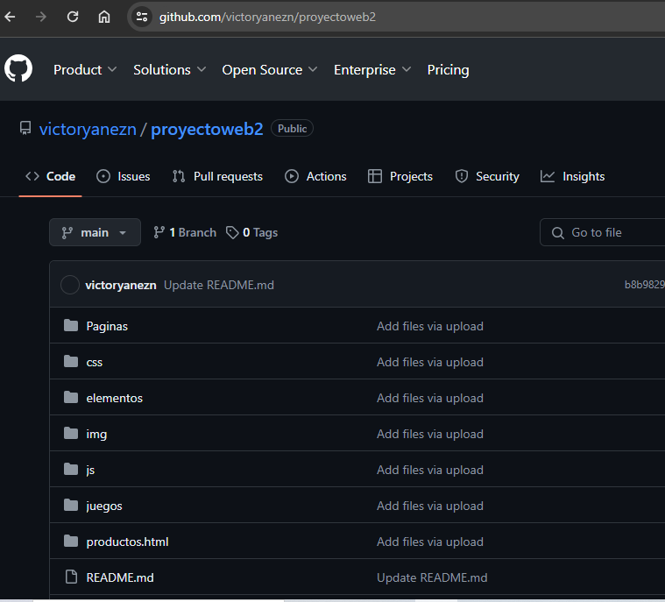
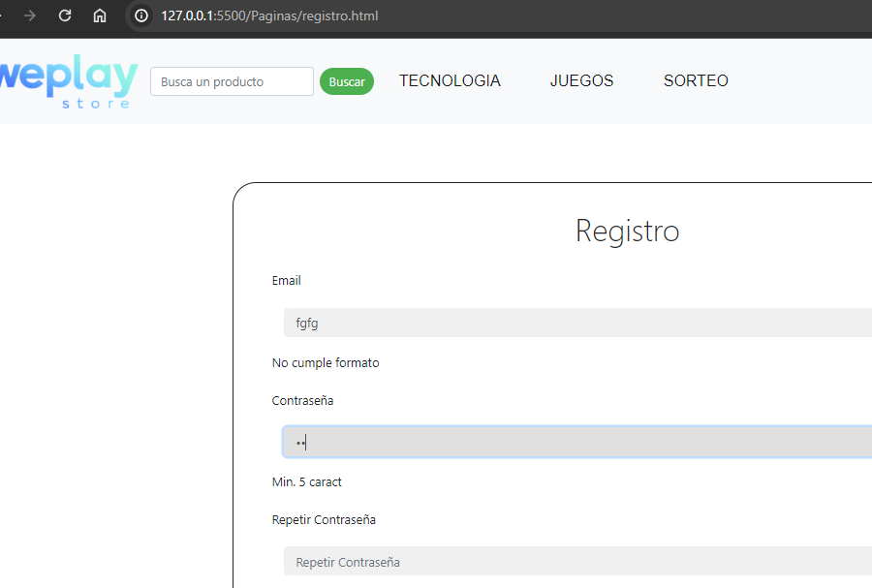
Indicador de Evaluación | Categorías de Respuesta |  |  |  |  | Ponderación del Indicador de Evaluación
 | 100% | 80% | 60% | 30% | 0%
 | 7 | 5.6 | 4.2 | 2.1 | 1
2.1.1 Utiliza lenguaje de programación de JavaScript para agregar funcionalidades del lado cliente para mejorar la carga de sus páginas web. | 7 |  |  |  |  | 30%
2.2.1 Crea un formulario web utilizando la versión actualizada de HTML. | 7 |  |  |  |  | 20%
2.2.2 Realiza las validaciones en el ingreso de datos, tanto en formatos como en reglas de negocio, en el lado cliente, incorporando librerías de JavaScript | 7 |  |  |  |  | 20%
2.3.1 Desarrolla la programación de un requerimiento de una página web, en el lado cliente, para el consumo de servicios web | 7 |  |  |  |  | 15%
2.3.2 Incorpora la plataforma de versionamiento GitHub, generando el repositorio del proyecto con sus ramas. | 7 |  |  |  |  | 5%
2.4.1 Aplica en su codificación las buenas prácticas del lenguaje JavaScript para generar un código legible según los requerimientos de este lenguaje | 7 |  |  |  |  | 10%
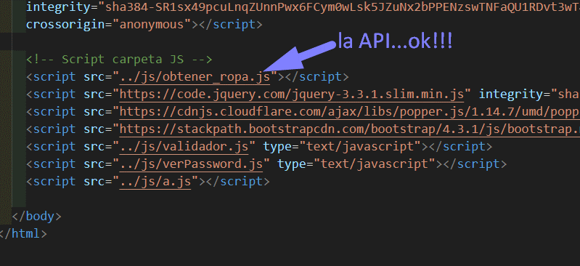
 | NOTA |  |  |  |  | 7.0

